Orçamento Apres_Projetos
 | Proposta PRP2025-039
De: | Inovattivehome
Arquiteto | Não informado
Engenheiro Empreiteiro | Não informado
Para | Casa Dr. Zaqueu
Contato | Zaqueu
Data emissão: | 2025-08-04

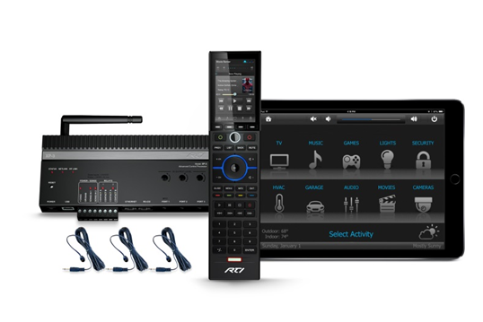
Quem Somos | A Innovative home nasceu quando seu sócio, Cleverson V. Zawadzki com grande expertise na área de T.I. e Telecom, estava em busca de um novo negócio, que pudesse ser beneficiado, pela sua experiência. Como também sempre fui um apaixonado por audio, video e automação residencial, foi a decisão perfeita.

Proposta comercial | Segue abaixo proposta comercial para
 | O sistema De automação permite fácil expansão e dessa forma, oferecemos também uma proposta simplificada.
Item 1- Projeto
Projeto | Projeto de Automação incluindo Iluminação, som ambiente, home teather, cameras IP , cabeamento estruturado para internet/dados, visando informações ao proprietário/arquitetos/empreiteiros sobre as rotas de tubulações, caixas de passagem, distribuidores gerais, para a passagem dos cabos e interligação dos elementos desta casa inteligente. O mesmo sera entregue em formato digital e para confecção precisamos dos arquivos Dwg. (inclui ainda visitas a obra para explanação e acompanhamento da correta execução do projeto, das tubulações, das fiações eletricas, e do lançamento dos cabos) | 1 | R$ 2,475.00 | R$ 2,475.00 | SERVIÇO
 | Total |  |  |  | R$ 2,475.00
Obs: | Não esta incluso nenhum serviço, Ambiente , produto ou material aqui não mencionado

Condições Comerciais | Condições de pgto: A combinar
 | Prazo de entrega dos produtos 20 dias |  |  | Total Geral | R$ 2,475.00
 | Prazo para instalação: a combinar
 | Garantia: 12 meses a contar da data da entrega dos produtos e serviços
 | Validade da proposta: 10 dias
Obs: | Todas as obras de infra-estrutura necessárias a serem providenciadas pelo cliente junto aos empreiteiros da obra serão informadas no projeto de automação a ser entregue

Obs | Essa proposta técnico comercial foi elaborada com base nos projetos enviados em 04/08/25

